상품제안서
스위스밀리터리 3단수동 솔리드 우산 | 상품코드: S27038

 |  |  |  |  |  |  | 02-713-8555 | www.synergygift.co.kr
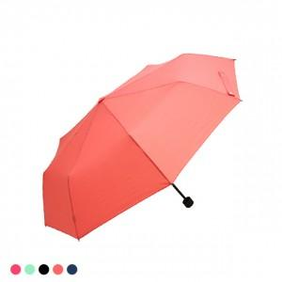

【상세/제작정보】

【인쇄/포장옵션】 | 실크, 원단 1도 인쇄 / 종이상자

【공급단가】 | 수량 | 50~ | 100~ | 500~ | 1,000~ | 2,000~
*VAT별도 | 단가 | 5,850원 | 5,760원 | 5,620원 | 5,400원 | 5,170원

【상품 URL】 | https://www.synergygift.co.kr:443/src/goods_detail.php?gdno=27038

